Caseificio San Saverio 2018
 | 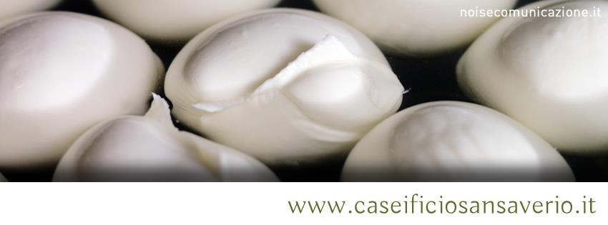 via Bonifica snc – 81010 BAIA e LATINA (CE) tel. & fax 0823/980419 – emali: info@caseificiosansaverio.it c.f. e p.iva: 04045810613
Disponibilità per ………kkkk………………………………………………. | nome e cognome cliente
 | numero di cellulare
 | e-mail
 | Tessera Cral Ispra

 | TOTALE | SCONTO % | SCONTO
TOTALE ORDINE | € 0.00 | 10% | € 0.00
 | Totale (convenzionato) |  | € 0.00

DESCRIZIONE PRODOTTO | COSTO IN € (Kg) | QUANTITA' ORDINATA (Kg) | Importo | Note (specifiche di confezionamento, richieste o segnalazioni particolari)
CACIOTTA DI BUFALA | 14.5 |  | -
CACIOCAVALLO DI BUFALA | 14.5 |  | -
PRIMO SALE DI LATTE DI BUFALA BIANCO | 7.5 |  | -
CACIOTTA PEPOTTA | 15.5 |  | -
(formaggio di pecora al pepe rosa) |  |  | -
PROVOLETTA DOLCE O AFFUMICATA | 12 |  | -
RICOTTA SALATA AFFUMICATA (secca) | 9.5 |  | -
MARZOLINI STAGIONATI | 13.5 |  | -
FORMAGGIO AL VINO | 16 |  | -
MOZZARELLA BUFALA | 10 |  | -
RICOTTA FRESCA BUFALA | 5 |  | -
MOZZARELLA AFFUMICATA | 10.5 |  | -
SCAMORZA VACCINO FRESCA | 8 |  | -
SCAMORZA VACCINO FRESCA AFFUMICATA | 8.5 |  | -
PERLINE BIANCHE O AFFUMICATE | 10 |  | -
FORMAGGIO ALLA BIRRA | 17 |  | -
PRIMO SALE DI BUFALA SPEZIATO * | 8.5 |  | -
TRECCIA RIPIENA | 15 |  | -
CUORI ROSSI – CUORI NERI | 15 |  | -
(mozzarella ripiena di pomodorini o olive) |  |  | -
SCAMORZA DI BUFALA BIANCA | 9 |  | -
SCAMORZA DI BUFALA AFFUMICATA | 9.5 |  | -
SILANO VACCINO CON SALSICCIA | 16.5 |  | -
CACIOCAVALLO CON TARTUFO | 18.5 |  | -
CACIOCAVALLO VACCINO RIPIENO | 14 |  | -
Peperoncino, olive nere, pesto |  |  | -
PECORINO CONCIATO | 15 |  | -
alle erbe o al peperoncino |  |  | -
CACIOCAVALLO DEL MATESE | 14.5 |  | -
SILANO CON SALSICCIA | 18 |  | -
CIAMBELLA AFFUMICATA | 11 |  | -
PECORINO AL TARTUFO | 18 |  | -
Confezione in polistirolo (grandezza adeguata ai prodotti selezionati) | 1 |  | -
SUBTOTALE PRODOTTI |  |  | -

